1.IDENTIFICACION
INFORMACIÓN GENERAL |  | INFORMACIÓN DEL ESTUDIO RESPECTIVO
 |  | NODO NÚMERO |  |  |  |  | 34013
 |  | INFORME NÚMERO |  |  |  |  | 1163
CONTRATISTA | UNIÓN TEMPORAL MOVILIDAD 2014 | ORDEN DE TRABAJO No. |  |  |  |  | PROGRAMACION BASICA
 |  | FECHA DE LA ORDEN DE TRABAJO |  |  |  |  | -
 |  | FECHA DE LA TOMA DE INFORMACIÓN |  |  |  |  | 160714
 |  | DÌA DE LA SEMANA
OBJETO DEL CONTRATO | REALIZAR LA TOMA DE INFORMACIÓN DE CAMPO, COMO INSUMO DEL PROGRAMA DE MONITOREO, SEGUIMIENTO Y PLANEACIÓN DEL TRÁNSITO Y EL TRANSPORTE DE BOGOTA D.C | TIPO DE ESTUDIO |  |  |  |  | VOLÚMENES POR TIPO DE VEHÍCULO
 |  | NOMBRE DEL ARCHIVO |  |  |  |  | 34013_AC_20_X_TV_39BISA_140716_VOL_V1.xlsx
 |  | CÓDIGO DEL ESTUDIO |  |  |  |  | VOL
 |  | LUGAR DE LA TOMA DE INFORMACIÓN
NÚMERO DE CONTRATO | 2072-2013 | COORDENADA X |  |  |  |  | LONGITUD
 |  | COORDENADA Y |  |  |  |  | LATITUD

FECHA DE INICIO DEL CONTRATO | 22-01-2014 | PROFESIONALES RESPONSABLES
 |  | CONSULTOR (DIRECTOR) |  |  |  |  | ING. MSC. SANDRA LUCIA NAVAS TEQUIA
 |  | CONSULTOR (COORDINADOR GENERAL) |  |  |  |  | ING. MSC. LUIS FERNANDO RUBIANO BARRERO
INTERVENTORÍA | UNIVERSIDAD NACIONAL DE COLOMBIA | CONSULTOR (EXPERTO EN TRÁNSITO Y TRANSPORTE) |  |  |  |  | ING. ESP. DIANA PAOLA PARADA
 |  | CONSULTOR (ING ANÀLISIS) |  |  |  |  | ING. GONZALO LOPEZ
 |  | INTERVENTORÍA (DIRECTOR) |  |  |  |  | ING. MSC. ARTURO ZARATE
 |  | INTERVENTORÍA (ESPECIALISTA) |  |  |  |  | ING. MSC. WILLIAM CASTRO
 |  | INTERVENTORÍA (RESIDENTE) |  |  |  |  | ING. JOSÉ EDWIN TORRES
OBJETO DEL CONTRATO | INTERVENTORÍA TÉCNICA, ADMINISTRATIVA Y FINANCIERA PARA LA TOMA DE INFORMACIÓN DE CAMPO COMO INSUMO DEL PROGRAMA DE MONITOREO, SEGUIMIENTO Y PLANEACIÓN DEL TRÁNSITO Y TRANSPORTE DE BOGOTÁ D.C. | SUPERVISOR SECRETARIA MOVILIDAD |  |  |  |  | ING. FABIAN GONZALEZ

 |  | VERSIONES DEL ESTUDIO
 |  | NÚMERO |  | FECHA | OBSERVACIONES
NÚMERO DE CONTRATO | 2072-2013 | Versión 0 |  | 23/07/2014
 |  | Versión 1 |  | 28/07/2014 | SE INCLUYERON LAS OBSERVACIONES DE LA INTERVENTORÍA SEGÚN COMUNICADO FI-INT-CMTTUB14-377-14. SE DA RESPUESTA MEDIANTE COMUNICADO ICV-187-C-674. En la hoja 2. Base se ajustó el área de impresión; además se revisaron los valores registrados en los periodos de las 07:30-07:45 en motos y 12:15 para autos en el movimiento 1 donde se corrigieron los valores registrados debido a que presentaban errores de digitación; en el movimiento 2 en los periodos de las 19:45-20:00 horas donde la variación en los volúmenes se inicia desde la congestión presentada en el periodo de las 19:00-19:15, después llega un agente de la policía y hace control sobre el semáforo dando prioridad al movimiento 2 en los periodos de las 19:30-19:45 horas, a partir de las 20:00 horas el flujo empieza a retornar a la normalidad y siguiendo la frecuencia del semáforo; movimiento 3B para motos en el periodo de las 07.45-08:00 donde la variación en el flujo de motos es debido a que finaliza la hora pico de la mañana; movimiento 4 a las 11:45 para autos aumento normal en el flujo vehicular, para las variaciones no se evidencia causa en la zona de aforo; 15:15 el volumen de livianos se ve afectado por las lluvias que se presentan en los periodos de las 15:00-15:50 horas; para los periodos de las 18:15, 18:45, 19:30 para autos y 18:00 de motos para el movimiento 4 las variaciones son provocadas por el desarrollo de la hora pico de la tarde; y en el periodo de las 20:45 horas también del movimiento 4 en motos para el aumento presentado no se evidencio causa en la zona de aforo. En la hoja 4. Resultados se unifico el número de porcentajes presentados en las tablas y gráficas.
 |  | Versión 2
FECHA DE INICIO DEL CONTRATO | 21-01-2014 | Versión 3

 |  | DESCRIPCIÓN DE LA TOMA DE INFORMACIÓN
 |  | TIPO DE VEHÍCULO | FACTOR DE EQUIVALENCIA | MOVIMIENTOS AFORADOS |  |  | No. DE PERÍODOS | HORA
ESQUEMA |  |  |  | ACCESO | LENTA | RÁPIDA | HORARIO DEL PERÍODO No. 1 | 22:00-06:00
 |  | L | 1 | NORTE | 1 |  | HORARIO DEL PERÍODO No. 2 | 06:00-14:00
 |  | C | 2 | SUR | 2 |  | HORARIO DEL PERÍODO No. 3 | 14:00-22:00
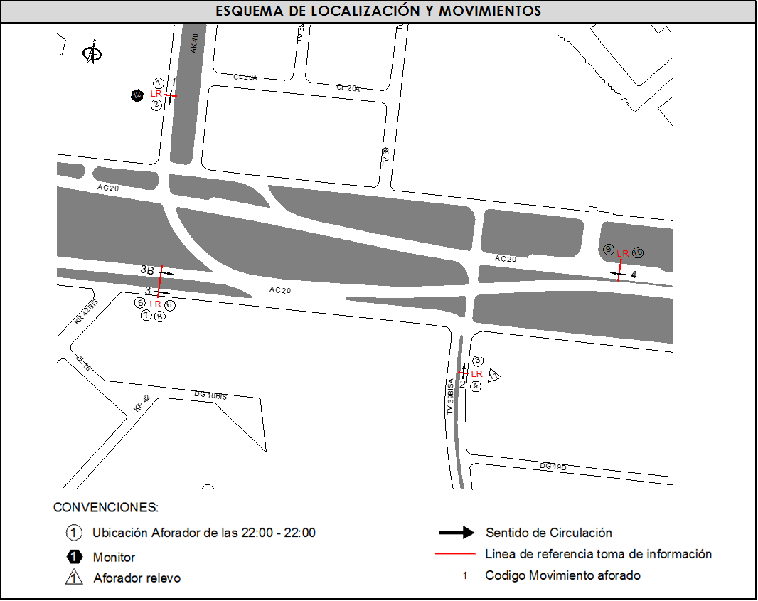
 |  |  |  | OESTE | 3 | 3B | No. DE HORAS TOMADAS | 24
 |  | BT | 2 | ESTE | 4 |  | HORARIO DE LA TOMA DE INFORMACIÓN | 22:00-22:00
 |  | B | 2 |  |  |  | No. DE EQUIPOS UTILIZADOS | 12
 |  |  |  | OBSERVACIONES DE LA TOMA DE INFORMACIÒN
 |  | AL | 2 | OBSERVACION |  |  |  |  | ACCESO
 |  | AT | 2.5 | EN EL PERÓDO DE 05:00-07:00 SE EVIDENCIA ALTO VOLUMEN DE BICICLETAS POR LAS PERSONAS QUE UTILIZAN ESTE MEDIO PARA LLEGAR A SU TRABAJO O ESTUDIO. |  |  |  |  | OESTE
 |  | BA | 2.5
 |  | ESP | 2 | EN LOS MOVIMIENTOS 4 Y 3B SE EVIDENCIA VARIACIÓNES EN EL VOLUMEN DE VEHICULOS TIPO ESPECIALE EN EL PERÍODO DE 15:15-18:30 POR SALIDA DE ESTUDIANTES. |  |  |  |  | OESTE-ESTE
 |  | INT | 2
 |  | C2P | 2.5 | DURANTE LA TOMA DE INFORMACIÓN SE PRESENTÓ LLUVIA EN EL PERÍODO DE 15:00-15:50 HORAS. |  |  |  |  | TODOS
 |  | C2G | 2.5 | EN EL PERIODO DE LAS 19:00-19:15 SE PRESENTA FUERTE CONGESTIÓN EN EL MOVIMIENTO 2, LO QUE HACE NECESARIO QUE A PARTIR DE LAS 19:30 UN AGENTE DE LA POLICÍA DE PRIORIDAD A ESTE MOVIMIENTO SIN TENER EN CUENTA EL SEMÁFORO, DESPUÉS DE LAS 20:00 HORAS SE NORMALIZA EL FLUJO Y EMPIEZAN A HACER USO NUEVAMENTE DE LOS SEMÁFOROS. |  |  |  |  | SUR
 |  | C3-C4 | 2.5
 |  | C5 | 2.5
 |  | >C5 | 2.5
 |  | M | 0.5
 |  | BIC | 0.3

 |  | ANALISIS PUNTUAL
 |  | LA INTERSECCIÓN DE LA AVENIDA CALLE 20 CON TRANSVERSAL 39 BISA SE ENCUENTRA UBICADA EN EL SECTOR ESTE DE LA CIUDAD EN LA LOCALIDAD DE PUENTE ARANDA. LA AVENIDA CALLE 20 ( AVENIDA LAS AMÉRICAS) CUENTA CON CUATRO CALZADAS DE CIRCULACIÓN , DOS OPERANDO EN SENTIDO OESTE-ESTE Y DOS EN SENTIDO ESTE-OESTE, DOS CALZADAS CENTRALES CON TRES CARRILES CADA UNA PARA TRANSPORTE MIXTO INCLUYE TPC Y DOS CALZADAS LATERALES CADA UNA CON DOS CARRILES . LA AVENIDA CALLE 20 HACIA EL NORTE CON LA AVENIDA CARRERA 40 CUENTA CON DOS CALZADAS DE CIRCULACIÓN OPERANDO EN SENTIDO NORTE-SUR Y VICEVERSA. CON DOS CARRILES DE CIRCULACIÓN, Y HACIA EL SUR CON LA TRANSVERSAL 39 BISA CUENTA CON DOS CALZADAS, EN SENTIDO SUR-NORTE Y VICEVERSA. EL VOLUMEN TOTAL AFORADO DURANTE EL DÍA FUE DE 132.067 VEHÍCULOS MIXTOS, COMPUESTOS DE LA SIGUIENTE MANERA: EL 63,9 % CORRESPONDEN A VEHÍCULOS LIVIANOS, EL 22,0% MOTOS, EL 8,5% TRANSPORTE PÚBLICO COLECTIVO (COLECTIVOS, BUSETA / BUSETON, BUSES) Y EL 4,7% A VEHÍCULOS DE CARGA. LOS PERÍODOS DE MÁXIMA DEMANDA SE PRESENTAN ENTRE LAS 07:00-08:00 HORAS, Y ENTRE LAS 17:15-18:15 HORAS. LA HORA PICO TOTAL DE LA INTERSECCIÓN SE REGISTRA ENTRE LAS 17:15-18:15 HORAS, PERIODO EN EL QUE SE MOVILIZA UN TOTAL DE 9.607 VEHÍCULOS MIXTOS, DE LOS CUALES EL 55,7 % CORRESPONDE A VEHÍCULOS LIVIANOS, EL 31,9 % A MOTOS, EL 7,3 % A TRANSPORTE PUBLICO COLECTIVO Y MASIVO, EL 3,4% A CAMIONES Y FINALMENTE LAS BICICLETAS CON UNA PARTICIPACIÓN DEL 1,7%.

 |  | REGISTRO FOTOGRÁFICO
 |  | 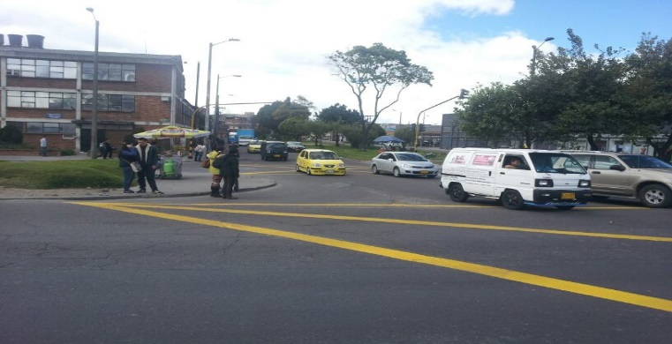 |  |  |  |  | 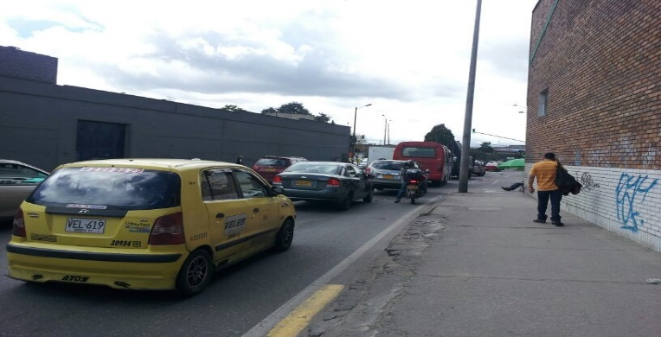

 |  | ACCESO NORTE |  |  |  |  | ACCESO SUR

 |  | 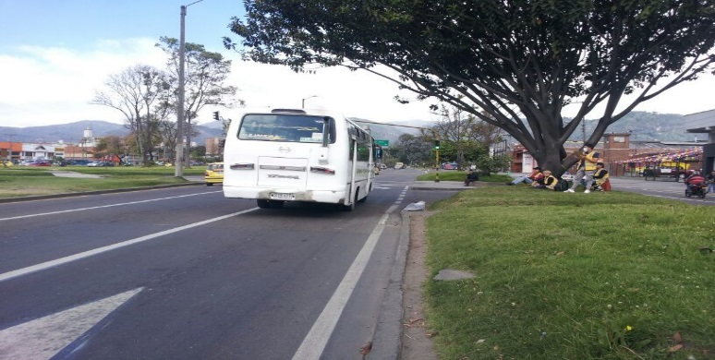 |  |  |  |  | 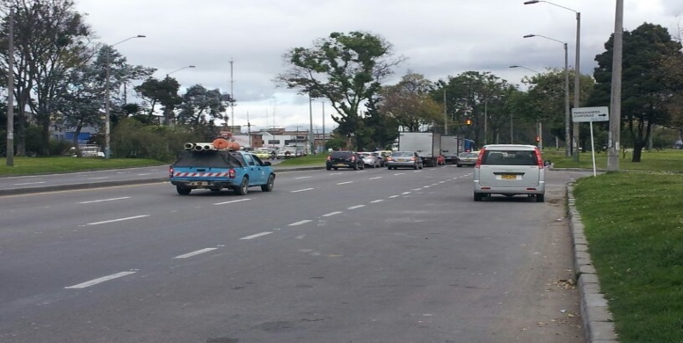

 |  | ACCESO OESTE |  |  |  |  | ACCESO ESTE

